記入例
※記入例 |  |  |  |  | （↓変更の場合は、変更箇所のみ記入）
処理区分 |  |  | 新規 |  |  | 変更 |  | ※該当区分に○を入れてください
フリガナ |  | 姓 | ｶｸﾕｳｺﾞｳ |  |  |  |  |  |  |  | 名 | ﾀﾛｳ
氏 名 |  |  | 核融合 |  |  |  |  |  |  |  |  | 太郎
金融機関情報 | 銀行名 ・ 支店名 | みずほ銀行 |  |  |  |  |  |  | 銀行・信用金庫 |  | 虎ノ門支店 |  |  |  |  | 本店・支店・出張所
 | 口座番号 | （支店番号３桁） － （口座番号７桁）
 |  | 012 |  | － | 0034567 |  |  |  |  | ※文字数制限があります
 | 預金種別 | 1 ： 普通預金 |  |  |  |  |  |  |  | ※貯蓄口座不可 |  |  | １：普通預金 |  | ／ | ２：当座預金
 | 口座名義 （カナ） | ｶｸﾕｳｺﾞｳ ﾀﾛｳ
所属先データ | 郵便番号 | 〒 | 5095292 |  |  |  |  |  | ※ハイフンは除く（7桁）
 | 住 所 | 岐阜県土岐市○○町123-45
研究職等の方は記載願います
 | 所属機関名 | ○○○大学
 | 所属部局名 | ○○○研究科
 | 職名（学年） | 教授 |  |  |  |  |  |  |  |  |  | 級 号 給 |  | 5 | 級 | 10 | 号俸
 | 電話番号 | 0527581111
E-Mailアドレス（個人） |  | kakuyugo.taro@nifs.ac.jp |  |  |  |  |  |  |  |  |  |  | ※携帯用不可
自宅 | 郵便番号 | 〒 | 5070001 |  |  |  |  |  | ※ハイフンは除く（7桁）
 | 現 住 所 | 岐阜県多治見市○○町1-2
 | 電話番号 | 09012345678
 | 住民票住所（現住所と異なる場合） | 〒 | 6020001 |  |  |  |  |  | ※ハイフンは除く（7桁）
 |  | 京都府京都市○○区△△△123-4
大学卒業年月 |  | 2000 |  | 年 |  | 3 | 月 |  | ※旅費の算定に必要となりますので記入願います

注意事項
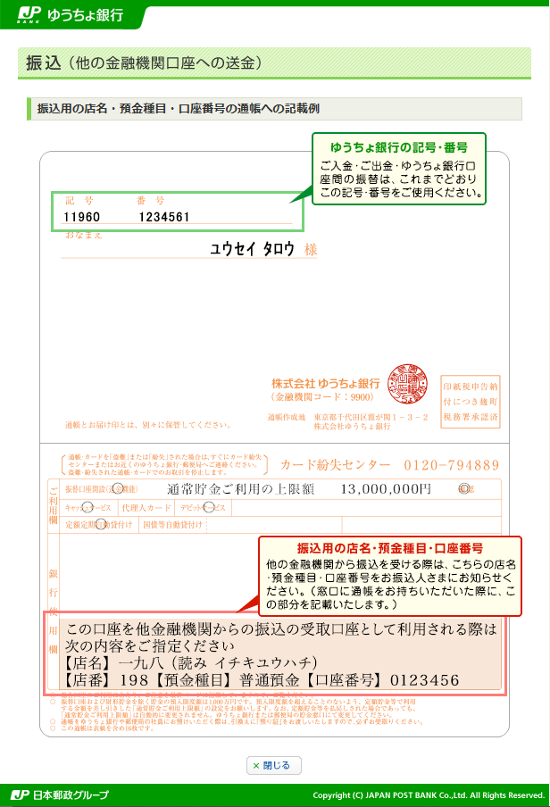
※提出前にご確認願います
 | ・提出は、郵送または電子データによる送付でお願いいたします。電子データで送付される場合は、ファイルに必ずパスワードをかけていただくようお願いいたします。個人情報保護のため、作成を依頼した所内世話人・研究系事務室等に返信されないようご注意願います。また、送信時に所内世話人・研究系事務室等にcc.を入れないようにお願いいたします。
 | ・ゆうちょ銀行を指定する場合、支店名・店番号・口座番号は、通帳の「記号・番号」ではなく、「振込用の店名・店番・口座番号」を記入してください。
 | ・口座名義（カナ）は、必ず本人のものとし、通帳を開いて最初のページに記載してある名義をご確認ください。
 | ・みずほ銀行に預金口座をお持ちの方は、みずほ銀行の口座を指定してください。
 | ・E-Mailアドレスには、携帯電話のアドレスは記入しないでください。ご記入いただいたアドレス宛に、支払通知メールが送られます。また、支払通知はメールのみの対応となっておりますのでご了承ください。
 | ・国内銀行を指定で、現住所が外国（１年以上在住）の方へは、円建て外国送金扱いで振り込みます。自動支払通知メールが対応しておりませんので、支払通知をご希望の方は、財務課経理係債主登録担当（bank-info@nifs.ac.jp）へご連絡願います。
 | ・旅費及び謝金は「大学共同利用機関法人自然科学研究機構」が振り込みます。（核融合科学研究所ではありません）
 | ・この銀行振込依頼書に関するお問い合わせは、財務課経理係債主登録担当（bank-info@nifs.ac.jp）へお願いいたします。

パスワードをかける方法
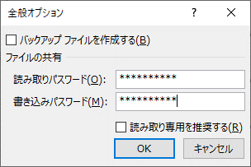
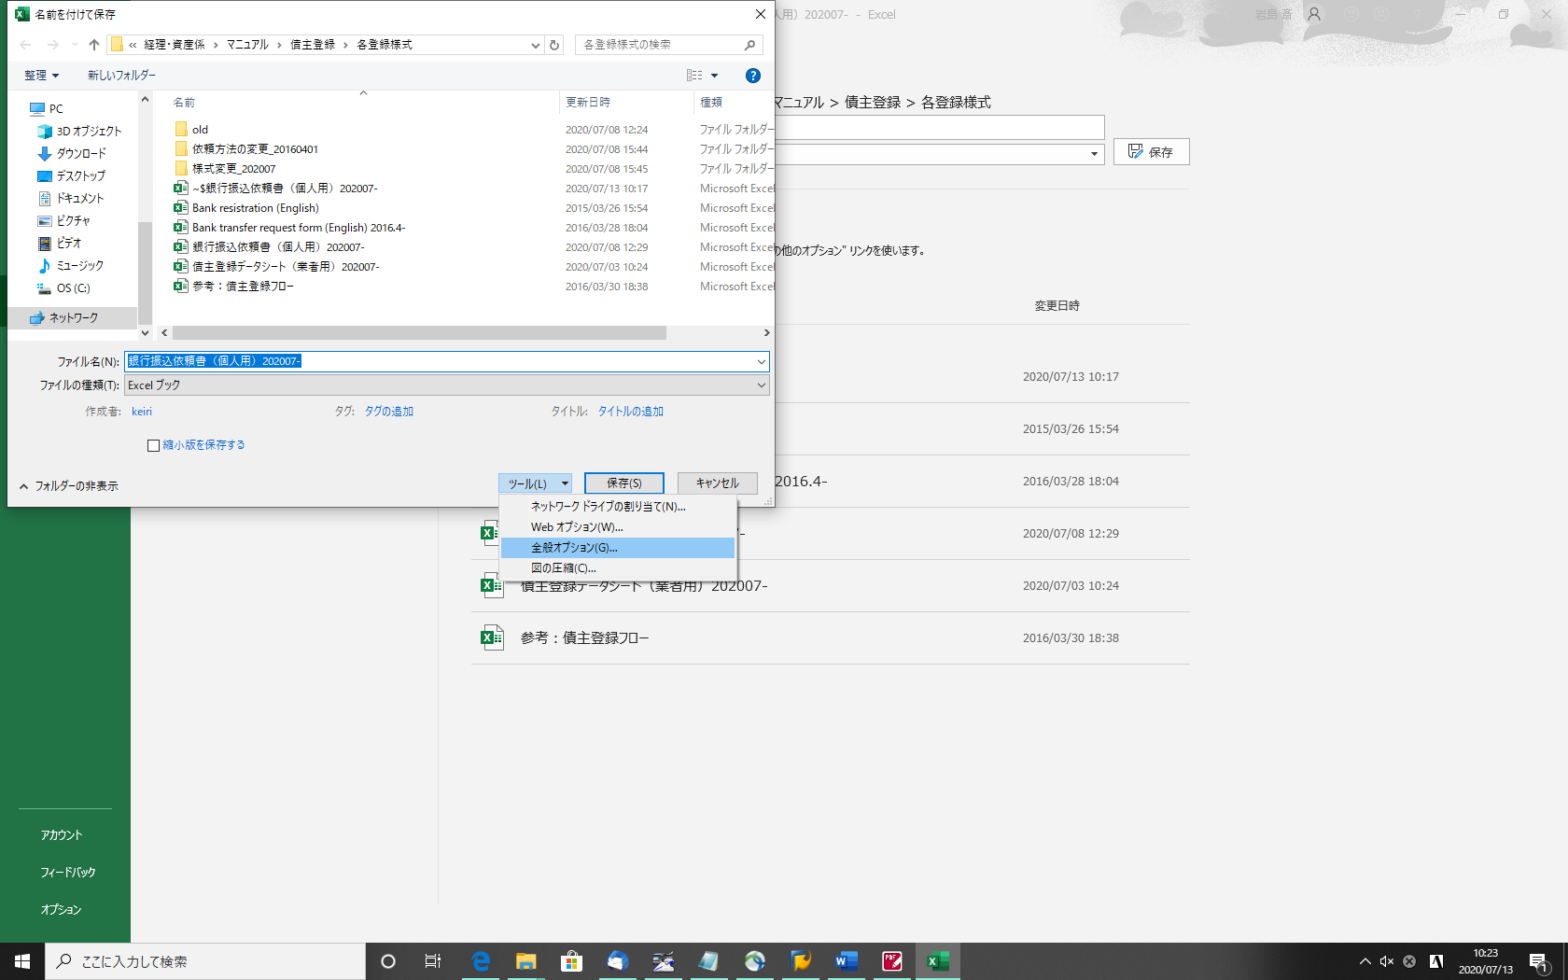

名前をつけて保存 → ツール → 全般オプション より
パスワードを設定してください。
パスワードは、別のメールでお送りください。

